表紙・改定履歴
Webダイレクト販売
プラン削除API 詳細設計書

© 2020 Sasuke Financial Lab Inc.

変 更 記 録
版数 REV. | 作成更新日 | 変 更 内 容 | 担 当
01 | 2020-11-13 | 初版 | 佐藤
02 | 2020-11-20 | 「プロセス」シート ・1.パラメータチェックでプランIDのチェック内容を「数値型の配列かどうか」を「数値型かどうか」に修正 ・シーケンス図でRedis側のトランザクションの図を追加 ・DBの削除、Redisの削除がどちらも成功しないとコミットできない旨の補足を追加 ・プラン削除処理を、論理削除（UPDATE）に変更 | 佐藤
03 | 2012-02-20 | 「プロセス」シート ・ElastiCacheのトランザクション開始・終了の記載を追加 ・シーケンス図のトランザクション内でのエラーについて、「try-catchによるエラーをキャッチした場合に返却する旨の説明に変更」 | 佐藤

インターフェース
詳細設計 |  |  | 大項目 | 小項目 | 詳細

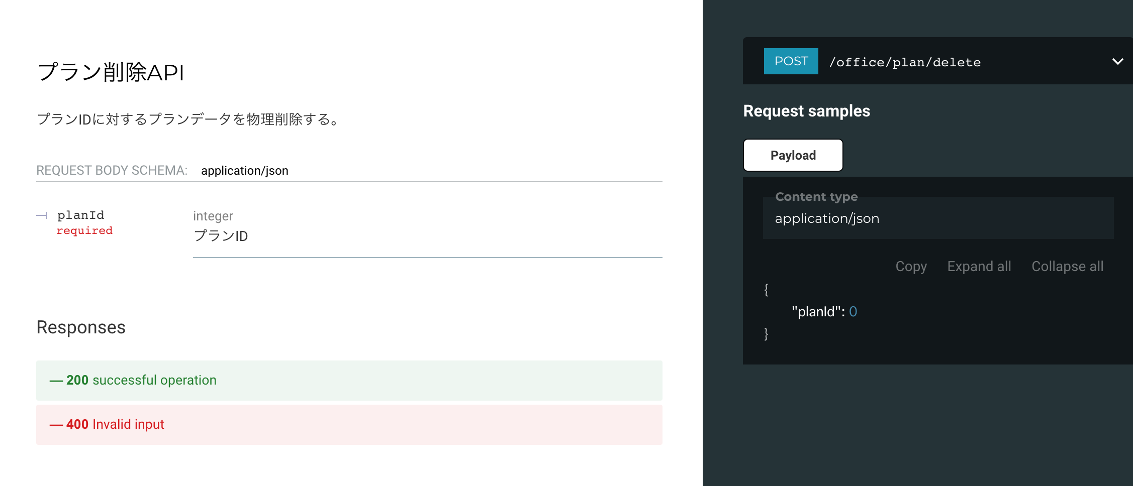

 | エラーコード
 |  | API共通定義書の「リクエスト・レスポンス仕様」シートを参照

プロセス
詳細設計 |  |  |  |  | 大項目 |  | 小項目 |  | 詳細

 | シーケンス
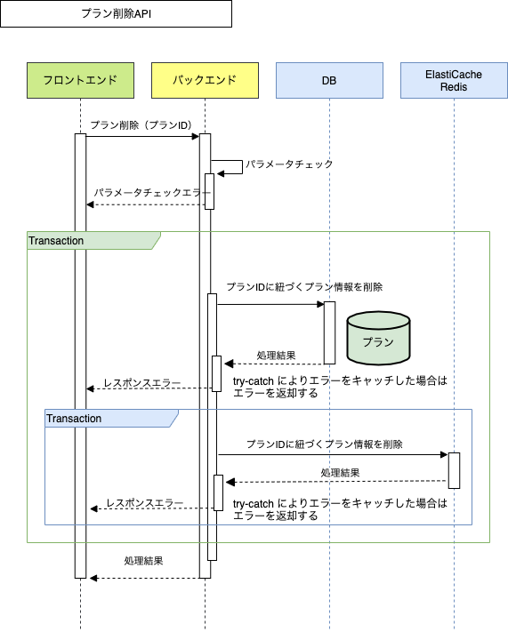

 | プロセス詳細

 | １． | パラメータチェック
 |  | 入力チェックを行い、エラーがあればHTTPステータス:400を応答する
 |  | 項目 |  |  |  | チェック内容 |  |  |  | 説明
 |  | プランID |  |  |  | 未入力 |  |  |  | プランIDが未入力の場合
 |  |  |  |  |  | 数値型かどうか |  |  |  | プランIDが数値型ではない場合

 | ２． | トランザクション開始

 | ３． | プランデータを削除
 |  | ３．１． | プランIDで引き当て、データを論理削除する
 |  | SQL |  |  |  |  |  | パラメータ |  |  | 説明
 |  | UPDATE |  | プラン
 |  | SET |  | プラン.削除フラグ = 【値】 |  |  |  | TRUE
 |  | WHERE |  | プラン.プランID ＝【値】 |  |  |  | リクエスト.プランID

 | ４． | ElastiCache（Redis）のトランザクション開始

 | ５． | プランIDに紐づくプランキャッシュ情報を削除する

 |  | コマンド |  |  |  |  |  | パラメータ |  |  | 説明
 |  |  |  | redis-cli KEYS 【KEY】 | xargs redis-cli DEL |  |  |  | プランID |  |  | 例："1001:*" プランID:から始まるすべてのプランキャッシュ情報
 |  | ※プランレコード、プランキャッシュのどちらも削除が成功した場合のみコミットする
 |  | いずれか一方が失敗した場合は、削除処理をロールバックする

 | ６． | ElastiCache（Redis）のトランザクション終了

 | ７． | トランザクション終了

 | ８． | （正常系）HTTPステータス:200を応答して処理終了

